改版履歴
VK-P-XXXXXX
文書番号
1 版
2/4

版 | 日付 | 内容 | 氏名
1 版 | 2020-06-17 | 新規作成 | 小嶋
 | 2020-07-13 | 内部DRの指摘事項を対応 | 小嶋

概要
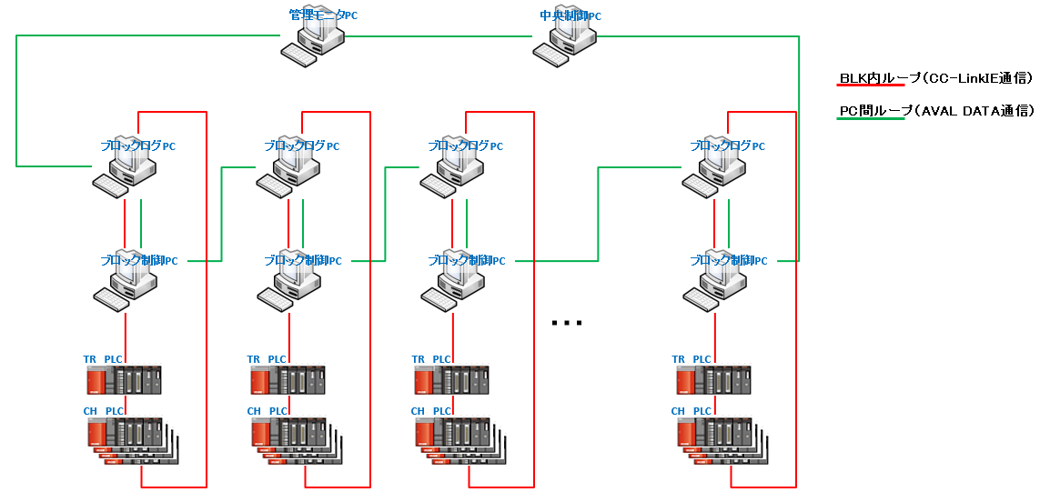
 |  |  | 文書番号 | VK-P-XXXXXX | 1 版 | 3/4

１．概要

 | 本ソフトでは各処理CHのPM前後でTPのパラメータに差異がないかをチェックする。
 | ・下記のタイミングで比較前データの取得およびデータの比較を行う
 | 比較前データの取得 ： | RUN中からRUN中以外に切り替わったタイミング
 | 比較対象のデータの取得 ： | ①ソフト上の【チェック】ボタン押下したタイミング
 |  | ②RUNでないときにレシピ転送動作をしたタイミング
 | ・比較対象のパラメータはレシピNo（PPID）およびレシピパラメータとする
 | ・比較した結果、レシピNo(PPID)やレシピパラメータに差異がある場合はポップアップで情報を表示する

２．動作環境

 | 本ソフトは中央制御PCラックに設置されている管理モニタPCにインストールし動作する。
 | 管理モニタPCのスペックは以下となる（予定）。

 | ■ハード
 | ・Windows10（64bit）
 | ・メモリ32G
 | ・Cドライブ：SSD
 | ・Dドライブ：SSD
 | ・MELSECボード（1ボード）
 | ・LANボード（2ボード）
 | ・AVAL DATA APX-741ボード

 | ■ソフト
 | ・Microsoft .NET Framework4.5
 | ・MELSEC
 | ・apx741

３．ネットワーク構成

 | 本ソフトが動作する管理モニタPCのネットワーク構成は以下のようになる。
 | 本ソフトはAVAL DATA通信で各ブロックログPCから情報を収集して動作する。

詳細設計
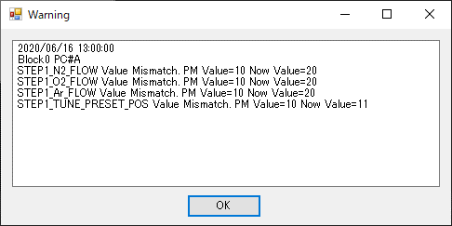
 |  |  | 文書番号 | VK-P-XXXXXX | 1 版 | 4/4

４．詳細設計

ソフト概要
 | PM前後のTPのパラメータを比較し、差異がある場合にはポップアップ表示を行う

インストール先
 | 本ソフトは管理モニタPCの下記フォルダに実行ファイルおよび設定ファイルを格納する。

 | D:\Program Files\TOKKI\EQPramCheck

ログ保存先
 | 本ソフトのデータログの保存先は管理モニタPCの下記フォルダとする。

 | D:\Tokki\EQPramCheck

ネットワーク
 | AVAL DATA通信（PC間ループ）
 | ※詳細は「概要」シートのネットワーク構成を参照

監視対象のCH
 | Plasmaレシピ
 | EVレシピ
 | Metalレシピ

画面イメージ
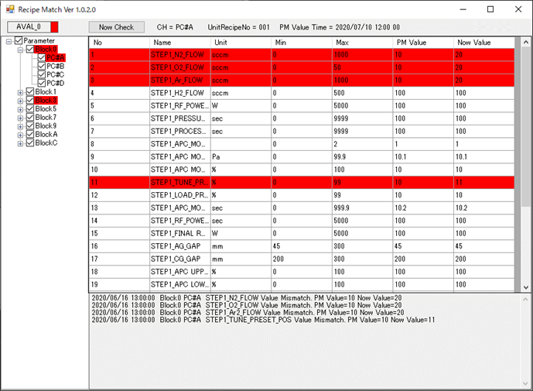

対応内容
 | AVAL通信より各BLOCKの各Unitに設定されているレシピNo(PPID)とレシピパラメータが一致しているかを確認する
 | チェックするタイミングは以下とする。
 | ①画面上の「Now Check」ボタン押下時
 | ②Autoでないときにレシピ転送動作を実施したタイミング
 | チェックした結果、不一致だった場合はポップアップ表示を行いユーザに警告する

 | ■ソフト起動時
 | ①設定ファイルから以下の情報を取得してソフト起動を行う
 | ・装置のBLOCK構成
 | ・各BLOCKのUnit構成
 | ・各Unit(Plasma、有機、金属)のレシピフォーマットの格納先（パス）
 | ②起動時に設定ファイルの読み込みに失敗した場合はエラー表示を行うこと

 | ■ログファイル
 | 本ソフトでは以下のログを保存する。
 | ※保存先は上記に示した「ログ保存先」に日付フォルダを作成し、格納する。
 | ①エラーログ
 | 本ソフトで起動時や起動中に予期せぬエラーが発生した場合にエラー情報を残す
 | ②動作ログ
 | 本ソフト動作中のパラメータチェックでポップアップ表示した情報を残す
 | また、正常時（不一致項目なし）の情報もログに残す

 | ログ保存時にログ格納先フォルダが存在しない場合はログ保存時にフォルダ生成を自動的に行うこと
 | また、古いログの削除は別アプリのOldFileEraserにて行うため本ソフトで独自に設計する必要はない

 | ■ソフト起動中
 | AVAL通信経由で下記の情報を周期的（5秒以下とする）に監視する
 | ①各BLOCKの各UnitのEQStatus（PM,BM,Pause,Idle,RUN）
 | ②各BLOCKの各UnitのRECIPE PPID ACKビット（レシピ転送）
 | ③各BLOCKの装置レシピNo
 | ④各BLOCKの各Unitに設定されているUnitレシピNo
 | ⑤各BLOCKの各Unitに設定されているレシピパラメータ

 | 上記で監視している情報をもとに以下の制御を行う
 | ①EQStatusがRUNまたはIDLE（EQStatus＝4,5）からRUNかつIDLE以外（EQStatus≠4,5）に切り替わったタイミング
 | ⇒内部で保持している装置レシピNoおよびUnitレシピNoとレシピパラメータを更新する
 | ②RECIPE PPID ACKビットがONしたタイミング（レシピ転送動作）
 | ⇒内部で保持している装置レシピNo・UnitレシピNoおよびレシピパラメータと装置から取得した最新の値を比較する
 | 比較した結果、不一致の場合はポップアップ表示を行う
 | ※ただし、ソフト起動時にすでにPM状態だった場合は比較対象のデータを保持していないため、監視は行わない

 | ■UI操作
 | 本ソフト上のUIの操作について記載する
 | ①画面上部にAVAL通信の状態を表示する
 | ②TreeViewでBlockを選択したら該当Blockの装置レシピNoおよび各UnitレシピNoに対して、それぞれのPM ValueとNow Valueを表示する
 | また、各UnitのPM Valueを取得したタイミングの時刻を表示する
 | ③TreeViewでUnitを選択したらDataGridViewエリアに該当Unitのレシピ情報を表示する
 | ④エラーが発生しているBLOCKおよびUnitについてはTreeViewのバックカラーを赤表示とする
 | ⑤TreeViewの各Unitのチェックボックスの有無で監視対象を設定可能とする
 | ⑥DataGridViewエリアには以下の情報を表示する
 | ・Name | レシピパラメータ名称
 | ・Unit | パラメータの単位
 | ・Min | パラメータの最小値
 | ・Max | パラメータの最大値
 | ・PM Value | PM時に保存したパラメータ値
 | ・Chack Value | 最後のチェック時のパラメータ値（一度もチェック動作を行っていない場合は「-」とする）
 | ⑦画面上部の「Now Check」ボタン押下時
 | ⇒内部で保持している装置レシピNo・UnitレシピNoおよびレシピパラメータと装置から取得した値を比較する
 | 比較した結果、不一致の場合はポップアップ表示を行う
 | ※比較する対象CHは④に記載したTreeViewにチェックが入っているCHとする
 | ⇒本ボタンのインターロックは以下とする
 | ・正常にAVAL通信ができているとき
 | ・Auto中以外 ※Auto中はAutoRecipeChange等でPM時に取得したデータと変わっている可能性が高いため

 | ■ポップアップ表示について
 | ①装置レシピNoおよびレシピパラメータ比較で以下の場合にポップアップ表示をする
 | ・装置レシピNoが不一致の場合
 | ・UnitレシピNoが不一致の場合
 | ・装置レシピNo・UnitレシピNoが一致しているが、レシピパラメータの各項目が不一致の場合
 | ②ポップアップ表示情報はログファイルに保存すること
 | ③ポップアップはOKボタン押下でクローズとする
 | ④ポップアップ表示中に再度、チェック動作が走った場合はポップアップを複数開かずに内容を更新して表示すること
 | ⑤ポップアップはCH単位毎に表示し、表示内容は以下とする
 | ・発生日時
 | ・発生BLOCK
 | ・発生Unit
 | ・発生エラー情報
 | ※複数パラメータ不一致項目が存在する場合は発生エラー情報を複数表示する
 | 以下にポップアップ表示画面のサンプルを示す

